Décomposition Cellule TOPCON
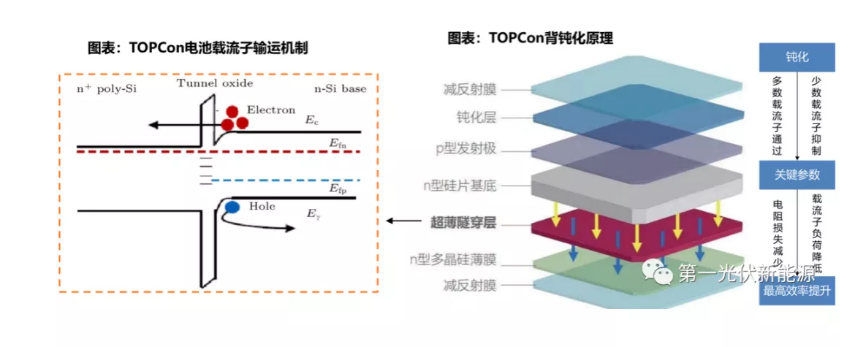
Caractéristique Technique Cellule AL-TOPCON M10

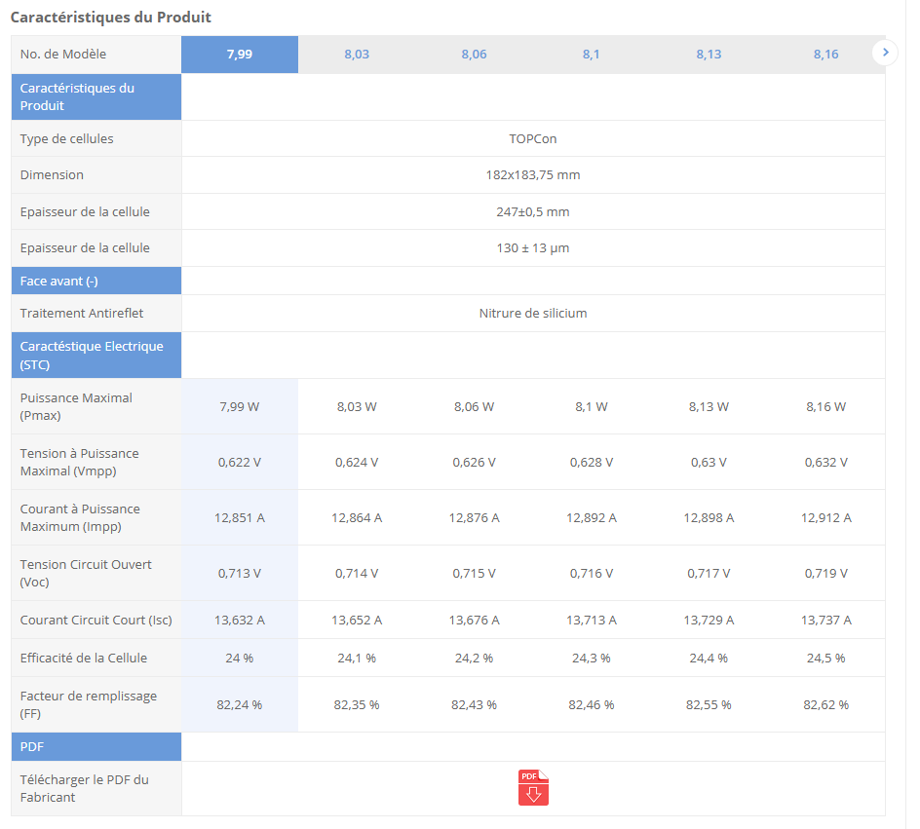
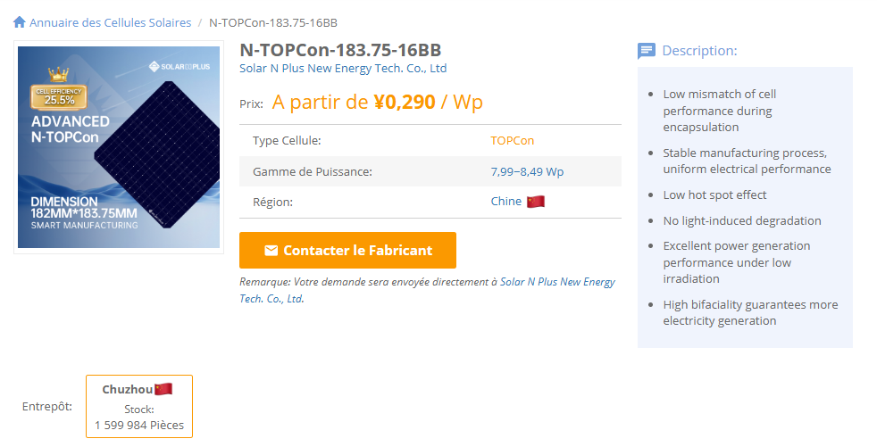
Paramètre | Valeur
Prix (Yuan/W) | 0.29
Puissance maximale (W) | 8.09
Longueur (mm) | 182
Largeur (mm) | 183 |  |  |  | Surface=Longueur×Largeur
Épaisseur (mm) | 0.13 |  |  |  | Volume=Surface×Epaisseur
Densité du silicium (mg/mm³) | 2.33 |  |  |  | Masse=Volume×Densite
Surface (mm²) | 33306 |  |  |  | Prix total=Prix par W×Puissance maximale
Volume (mm³) | 4329.78 |  |  |  | Prix (USD/mg)=Prix total / Masse​
Masse (mg) | 10189.171498
Prix Total (Yuan/cellule) | 2.3461
Coefficient de conversion | 0.00079398015838
Prix (Yuan/g) | 0.23025424593

Layer | Material | Thickness (mm) | Density (mg/mm³) | Mass (mg/cellule) | Source | Price (CNY)
Anti-Reflective Coating (SiNx or AZO) | Silicon Nitride (SiNx) | 0.00006 | 3.44 | 6.8743584 | Sunrise Energy (https://www.sunriseenergy.cn/products/m10-cell/)
Passivation Layer (SiO₂ + Al₂O₃) | Silicon Oxide (SiO₂) | 0.00004 | 2.65 | 3.530436 | Maysun Solar (https://www.maysunsolar.com/solar-cells-size-process-and-technology-explained/)
N-type Silicon Substrate | Silicon (Si) | 0.13 | 2.33 | 10088.3874 | Red Solar's (https://www.red-solar.com/products-info/Solar-Cell/M10-TOPCon-Cell.html) | 1.18
Ultra-Thin Tunnel Oxide (SiO₂) | Silicon Oxide (SiO₂) | 0.00000125 | 2.65 | 0.110326125 | Ocean Solar (https://www.oceansolarcn.com/m10-mbb-n-type-topcon-132-half-cells-520w-535w-solar-module-product/)
N-type Polycrystalline Silicon (Poly-Si) | Silicon (Si) | 0.00001 | 2.33 | 0.7760298 | Sunrise Energy (https://www.sunriseenergy.cn/products/m10-cell/)
Rear Anti-Reflective Coating (SiNx, AZO, ITO) | Silicon Nitride (SiNx) | 0.000075 | 3.44 | 8.592948 | Sunrise Energy (https://www.sunriseenergy.cn/products/m10-cell/)
Rear Metal Contact (Ag) | Silver (Ag) | 0.00023155307657 | 10.49 | 80.9 | AL-TOPCON-M10 Datasheet (https://www.enfsolar.com/pv/cell-datasheet/2947) | 0.6425887
- | - | - | - | -
- | - | - | - | -
 | TOTAL Thickness (mm) | 0.13041780308 | TOTAL Mass (mg) | 10189.171498 |  | 1.8225887 | TOTAL Price
 |  |  |  |  |  | 2.37037 | Cell price (SMM)
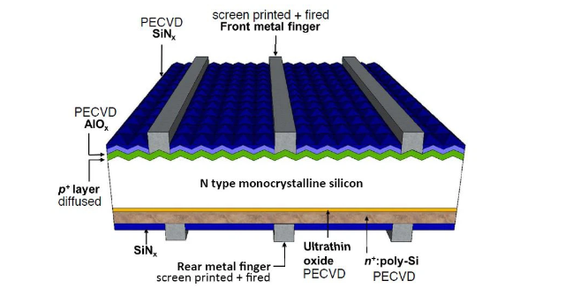
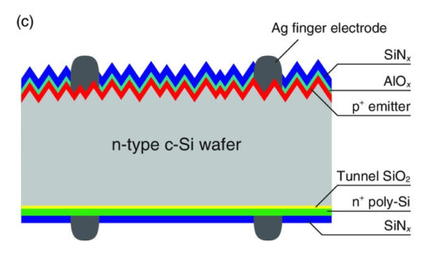

 |  |  |  |  |  |  |  | Coût Wafer | Coût Argent | Autres
 |  |  |  |  |  |  |  | 50% | 27% | 23%

 | Cellule solaire bifaciale TOPCon de type N 182 mm M10

Sources

 |  |  |  |  | https://fr.solarpanelproductionline.com/knowledges/TOPCon-comprehensive-analysis.html
 |  |  |  |  | C:\Users\boutahirya\Desktop\Supply Chain Management\Anticipation-of-Raw-Material-Prices\Documentation\WO2019053368A1.pdf

Chaîne de valeur Solaire
 |  | Chaîne de Valeur Solaire

 |  |  |  | Module

 | Cellule

27%
 |  |  |  |  |  |  | Aluminium

 | Solar Cell Rear-side Silver Paste
 | Solar Cell Busbar Front-side Silver Paste
 | Solar Cell Finger Front-side Silver Paste | Monocrystalline Topcon Solar Cell - 183mm |  |  | Topcon Module-182mm Europe

50%
N-Type Polysilicon | N-type Wafer-183mm
 |  |  | ?
 |  |  |  |  |  |  | Autres

23%

 | Autres
Spread

Fournisseur

Négociation

Production
Fret Maritime

Droits d'éxportation
 |  |  |  |  |  | Gérer les formalités douanières et payer les taxes et droits d’importation.
Transport
Fret Ferroviaire
Douane
Transport interne

Fret Aérien

